Forside
KonfliktStatistik 2. kvartal 2019
5. september 2019
Statistik-Nyt

I 2. kvartal 2019 var der 2.335 tabte arbejdsdage som følge af overenskomststridige arbejdsstandsninger. Det er en en stigning i forhold til 1. kvartal men lavt sammenlignet med samme kvartal sidste år. Langt størstedelen af konfliktomfanget havde baggrund i arbejdsforhold og løn.

Lavt konfliktomfang for et 2. kvartal
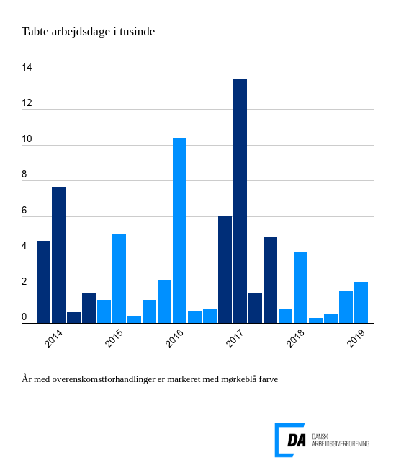

Tabel 1 Overenskomststridige arbejdsstandsninger, år og kvartaler
Tabel 2 Overenskomststridige arbejdsstandsninger, 1. kvartal 1991-
Tabel 3 Overenskomststridige arbejdsstandsninger, 1991-
Tabel 4 Konfliktårsag: Løn og andre betalingsforpligtelser, 1. kvartal 1991-
Tabel 5 Konfliktårsag: Løn og andre betalingsforpligtelser, 1991-
Metode
Kontakt

I 2. kvartal 2019 var der 33 overenskomststridige arbejdsstandsninger, som resulterede i 2.335 tabte arbejdsdage. Arbejdsstandsningerne involverede i gennemsnit 42,6 personer og var af 1,5 dags varighed. Dermed er konfliktomfanget steget i forhold til 1. kvartal 2019. Her var antallet af konflikter og tabte arbejdsdage på hhv. 32 og 1.801. I forhold til samme kvartal sidste år er konfliktomfanget dog lavere. I 2. kvartal 2018 var antallet af konflikter således 72 med 3.980 tabte arbejdsdage til følge.
Baggrund lå i arbejdsforhold og løn
Otte arbejdsstandsninger med baggrund i arbejdsforhold (f.eks. arbejdets organisering eller indretning, ledelsesret, samarbejde) resulterede i 1.265 tabte arbejdsdage i 2. kvartal 2019. Løn og andre betalingsforpligtelser tegnede sig for i alt 802 tabte arbejdsdage. Her var antallet af arbejdsstandsninger oppe på 12. Tilsammen udgjorde arbejdsforhold og konflikter med baggrund i løn dermed knap 90 pct. af alle tabte arbejdsdage i kvartalet. Fem arbejdsstandsninger med baggrund i overenskomstforhold resulterede i 104 tabte arbejdsdage.

